Лист1
№ | Название дефекта | Важность | Алгоритм Воспроизведения | Фактический результат | Ожидаемый результат | Приложение
1 | Администраторская часть: Материалы: Выбор материала: кнопка "удалить": Администратор не может удалть выбранный материал по нажатию на кнопку | Critical (критическая) | Шаги по воспроизвидению: 1.Открываем приложение. 2.Переходим на вкладку "материалы" 3.Выберем во всплывающем окне материал для удаления. 4.Нажмём на кнопку "удалить" | Ничего не происходит | Происходит удаление материала из базы данных | Рисунок 1
2 | Администраторская часть: Поставщик: Выбор поставщика: кнопка "удалить": Полсе удаления во всплывающем окне остается информация об удаленном поставщике | Major (значительный) | Шаги по воспроизвидению: 1.Открываем приложение. 2.Переходим на вкладку "поставщик" 3.Выберем во всплывающем окне материал для удаления. 4.Нажмём на кнопку "удалить" 5.Откроем всплывающее окно | Информация во всплывающем списке не обновляется | Днные во всплывающем окне для удаления должны обновляться | Рисунок 2
3 | Администраторская часть: Продукция: Ввод данных дл добавления: кнопка "добавить": Полсе успешного добавления продукция данные в таблице не обновляются | Major (значительный) | Шаги по воспроизвидению: 1.Открываем приложение. 2.Переходим на вкладку "продукция" 3.Введем данных для добавления продукции. 4.Нажмём на кнопку "добавить" | Информация в таблице не обновляется | Данные в таблице должны обновляться после их добавления в базу данных | Рисунок 3

Приложение
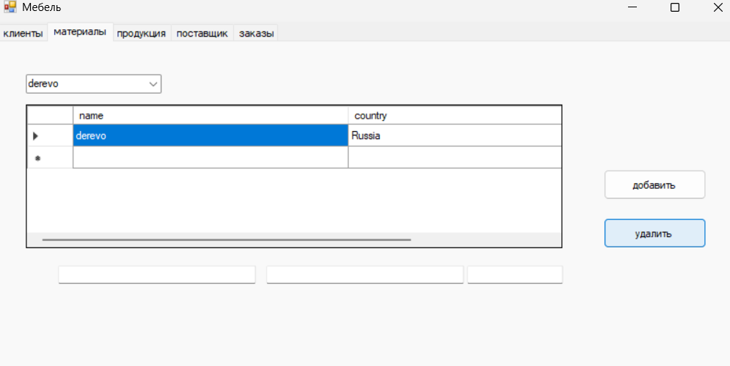 |  |  |  | Рисунок 1
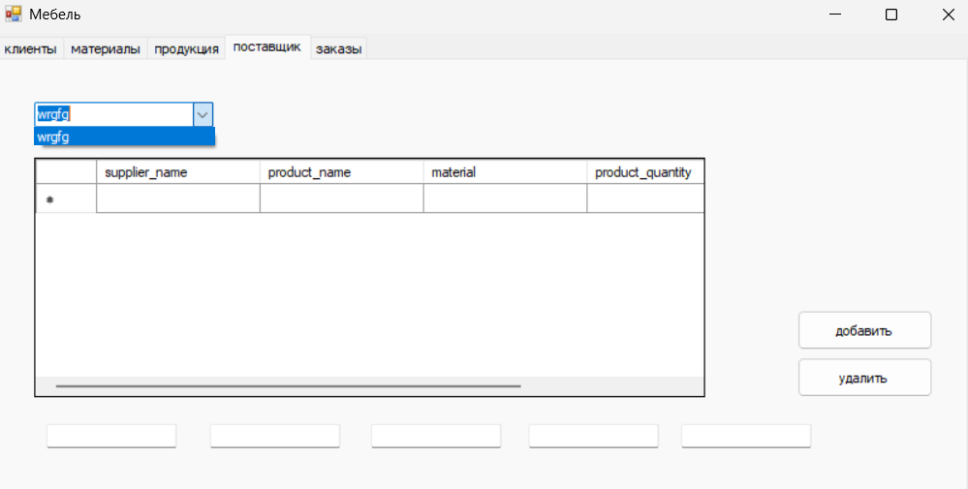 |  |  |  | Рисунок 2
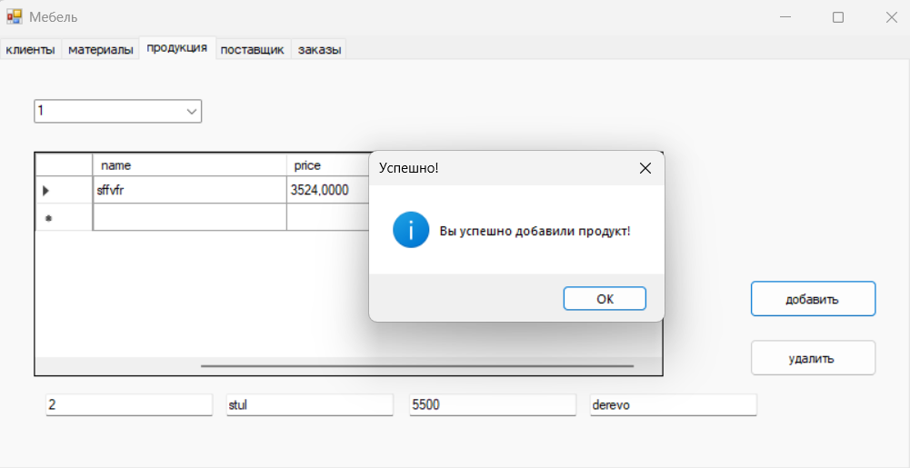 |  |  |  | Рисуонк 3

